Додаток №1 Форма пропозиції
Додаток №1 до Запиту
 | Форма цінової пропозиції

(Назва Учасника), надає свою цінову пропозицію щодо участі у конкурсі на місцеву закупівлю меблів для офісу у м. Київ.
Відомості про підприємство |  |  | Повне найменування учасника – суб’єкта господарювання
 |  |  | Ідентифікаційний код за ЄДРПОУ або реєстраційний номер облікової картки платника податків
 |  |  | Реквізити (адреса - юридична та фактична, телефон, факс, телефон для контактів, e-mail, розрахунковий рахунок)
Відомості про особу (осіб), які уповноважені представляти інтереси Учасника |  |  | (Прізвище, ім’я, по батькові, посада, контактний телефон)
Надаючи свою пропозицію , Учасник погоджується з наступними вимогами: 1. ПЕРЕД ПОЧАТКОМ ВИРОБНИЦТВА ПОСТАЧАЛЬНИК САМОСТІЙНО ЗДІЙСНЮЄ КОНТРОЛЬНИЙ ЗАМІР ВКАЗАНИХ У ЗАМОВЛЕННІ РОЗМІРІВ МЕБЛІВ БЕЗПОСЕРЕДНЬО У ПРИМІЩЕННІ. Якщо зміна розмірів становить до 10%, вартість залишається незмінною. При відхиленні понад 10% ціна коригується пропорційно. 2. Вартість пропозиції Учасника включає виготовлення, доставку, завантаження-розвантаження, підйом на поверх, збірку, встановлення відповідно до схем планування (надаються Замовником), прибирання сміття його утилізацію за вказаною адресою. 3. Всі описи наведені у даній специфікації є прикладами функціональних та якісних характеристик меблів. 4. Товари, що поставляються, повинні відповідати вимогам якості. 5. Ремонт Продукції у гарантійний період (у разі виходу з ладу) здійснюється Постачальником за його рахунок. 6. Гарантія на всі вироби не менше 12 місяців з моменту введення у експлуатацію. Учаснику необхідно вказати: модель, торгову марку, виробника та детально зазначати технічні характеристики продукції у відповідності до параметрів та вимог технічного опису даної таблиці та надати фото товару. Всі документи мають відповідати реальним заявленим технічним характеристикам товару. У разі виявлення неякісного товару або такого, що не відповідає умовам договору, учасник-переможець зобов’язаний замінити неякісний товар протягом 5 робочих днів з моменту виявлення неякісного товару на якісний без додаткової оплати з боку замовника.

№ з/п | Запит** |  | Пропозиція |  | Кількість | Одиниця виміру | Ціна, за одиницю, (з урахуванням всіх податків і зборів) * | Вартість, грн., (з урахуванням всіх податків і зборів) *

 | Найменування та візуалізація | Опис технічних характеристик | Вказати виробника /торгову марку, модель, параметри та характеристики відповідно до опису у Запиті. Зазначити країну -виробника. | Фото товару (візуалізація) ОБОВ'ЯЗКОВО
Лот 1 Корпусні меблі
1 | 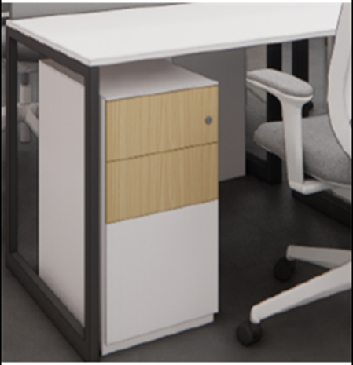 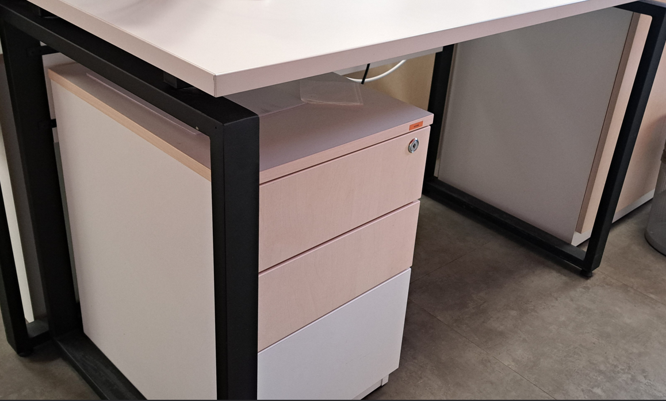 СТ1 Стіл робочий 1200х600х750 мм / Тумба 400х500х600 мм | СТ1 Стіл робочий 1200х600х750 мм / Тумба 400х500х600 мм. Матеріали: ДСП Kronospan 0101 PE Білий фасадний 2800x2070x25 мм 77079 Кромка ABS Білий PE 28х2 мм REHAU ДСП Kronospan 0101 PE Білий фасадний 2800x2070x18 мм 77079 Кромка ABS Білий PE 22х0,4 мм REHAU 77079 Кромка ABS Білий PE 23х0,8 мм REHAU 77079 Кромка ABS Білий PE 23х2 мм REHAU ДСП Kronospan 9420 PR Береза полярна 2800x2070x18 мм 7071 Кромка ABS Груша 23х2 мм REHAU Каркас QUARTO 2.2 (1200х600х725 мм) фарбування по Ral Заглушка для проводів Ø 60мм, пластик, сіра темна Замок центральний фронтальний Muller CN 22mm + планка 600мм (3 стоп.ел.) Планка до центрального замку CL Muller Направляючий телескоп. 45мм L = 450mm MULLER PushOpen Ексцентрикова стяжка Rastex 15/18, цинк Hettich Дюбель, що загвинчується Twister під Rastex DU232 Hettich Шкант дерев'яний Бук 8х30 Заглушка самоклеюча на мініфікс Folmag, 320 білий гладкий (28 шт.) Ніжка меблева регульована М6, Ø 18 мм, h=26 мм Муфта оцинкована для ніжки меблевої М6 регульованої 10х13 |  |  | 12 | шт |  | 0.00 ₴ | #VALUE!
2 | 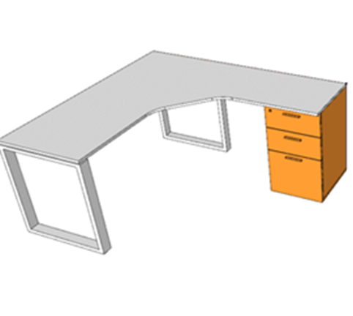 СТ107 Стіл директора 1450х1835х750 мм / Тумба 400х600х725 мм | СТ107 Стіл директора 1450х1835х750 мм / Тумба 400х600х725 мм. Матеріали: ДСП Kronospan 9420 PR Береза полярна 2800х2070х25 мм 7071 Кромка ABS Груша 28х2 мм REHAU ДСП Kronospan 0101 PE Білий фасадний 2800x2070x18 мм 77079 Кромка ABS Білий PE 23х2 мм REHAU ДСП Kronospan 9420 PR Береза полярна 2800x2070x18 мм 7071 Кромка ABS Груша 22х0,4 мм REHAU 7071 Кромка ABS Груша 23х0,8 мм REHAU 7071 Кромка ABS Груша 23х2 мм REHAU Каркас QUARTO 2.2 (1450х600х725 мм) фарбування по Ral Заглушка для дротів із щіткою 80х80мм, метал, алюміній Замок центральний фронтальний Muller CN 22mm + планка 600мм (3 стоп.ел.) Планка до центрального замку CL Muller Направляючий телескоп. 45мм L=550mm MULLER з дотягувачем Ексцентрикова стяжка Rastex 15/18, цинк Hettich Дюбель, що загвинчується Twister під Rastex DU232 Hettich Шкант дерев'яний Бук 8х30 Заглушка самоклеюча на мініфікс Folmag, 330 береза майнау (28 шт.) Врізний проф.- ручка UKW 7, 18 мм, 5 м, білий Ніжка меблева регульована М6, Ø 18 мм, h=26 мм Муфта оцинкована для ніжки меблевої М6 регульованої 10х13 |  |  | 4 | шт |  | 0.00 ₴
3 | 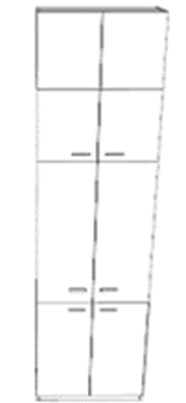 Ш103 Шафа гардеробна з дверцятами 1202х600х3000 мм | Ш103 Шафа гардеробна з дверцятами 1202х600х3000 мм (все на білому ДСП ). Кількість дверцят 8 шт: Нижня полиця - 600 мм, Середня - 1400 мм, Верхня - 500 мм, Верхня - 500 мм, Ширина дверцят - 601 мм Матеріали: ДСП Kronospan 0101 PE Білий фасадний 2800x2070x18 мм 77079 Кромка ABS Білий PE 22х0,4 мм REHAU 77079 Кромка ABS Білий PE 23х0,8 мм REHAU 77079 Кромка ABS Білий PE 23х2 мм REHAU ЛХДФ Біле 0110 Kronospan 2800х2070х3 мм Труба качалка L = 1202мм хром (овальна труба) Тримач овальної штанги торцевої - нікель. Завіса Clip-On 105 накладна без пружини 3D Muller profi line Механізм P2O Magnet, білий, врізний, довгий хід (9089593) Hettich Ексцентрикова стяжка Rastex 15/18, цинк Hettich Дюбель, що загвинчується Twister під Rastex DU232 Hettich Шкант дерев'яний Бук 8х30 Заглушка самоклеюча на мініфікс Folmag, 320 білий гладкий (28 шт.) Ніжка меблева регульована М6, Ø 18 мм, h=26 мм Муфта оцинкована для ніжки меблевої М6 регульованої 10х13 |  |  | 6 | шт |  | 0.00 ₴
4 | 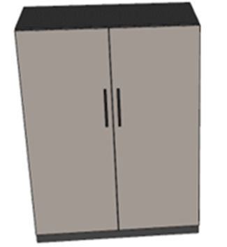 П101 Шафа 942х380х930 мм ( всередині 3 полиці ). | П101 Шафа 942х380х930 мм ( всередині 3 полиці ). Матеріали: ДСП Kronospan 9420 PR Береза полярна 2800x2070x18 мм 7071 Кромка ABS Груша 22х0,4 мм REHAU 7071 Кромка ABS Груша 23х0,8 мм REHAU 7071 Кромка ABS Груша 23х2 мм REHAU ЛХДФ Біле 0110 Kronospan 2800х2070х3 мм Завіса Clip-On 105 накладна без пружини 3D Muller profi line Механізм P2O Magnet, білий, врізний, довгий хід (9089593) Hettich Ексцентрикова стяжка Rastex 15/18, цинк Hettich Дюбель, що загвинчується Twister під Rastex DU232 Hettich Шкант дерев'яний Бук 8х30 Заглушка самоклеюча на мініфікс Folmag, 931 клен (28 шт.) Підвіс кухонний 806, CAMAR |  |  | 6 | шт |  | 0.00 ₴
5 | ПН-1 Настінна панель (оздоблення стін панелями ДСП в м2) | ПН-1 Настінна панель (оздоблення стін панелями ДСП в м2). Матеріали: ДСП Kronospan 9420 PR Береза полярна 2800x2070x18 мм 95473 Кромка ABS Червоний чилі 23х2 мм REHAU Кріплення |  |  | 120 | м2 |  | 0.00 ₴
Всього вартість пропозиції, грн* |  |  |  |  |  |  | 0.00
Лот 2 Диван
1 | 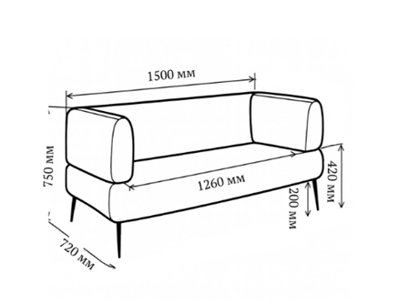 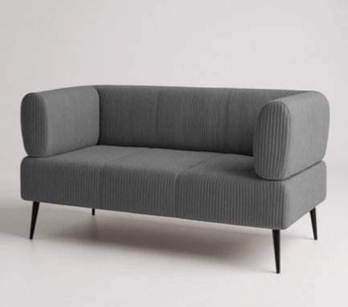 Диван 1500х720х750 мм | Тип товару: Диван Базовий колір: сірий Вид: нерозкладний Призначення: для офісу Стиль: мінімалізм, лофт Колір виробника: сірий Додаткові характеристики: висота посадкової частини - 42 см, глибина сидіння - 50 см, ширина сидіння - 126 см Транспортувальний стан: розібраний Технічні особливості: Матеріал каркаса: ДСП, дерево Виконання: суцільні Наповнювач: синтепон, пінополіуретан Механізм трансформації: без трансформації Основа під матрац: без основи Ніша для білизни: без ніші для білизни Оснащення: з м'якими підлокітниками, на ніжках Тканина Оббивка: велюр Lotus 96/Grey, вельвет. Тканина щільна, м'яка, приємна на дотик, ребриста текстура, антикіготь Колір оббивки: сірий Розмір та вага Ширина: 1500 мм Висота: 750 мм Глибина: 720 мм Вага: 63 кг Комплектація: Диван, ніжки, кріплення |  |  | 3 | шт |  | 0.00 ₴
Всього вартість пропозиції, грн* |  |  |  |  |  |  | 0.00
Лот 3 Крісло офісне
1 | 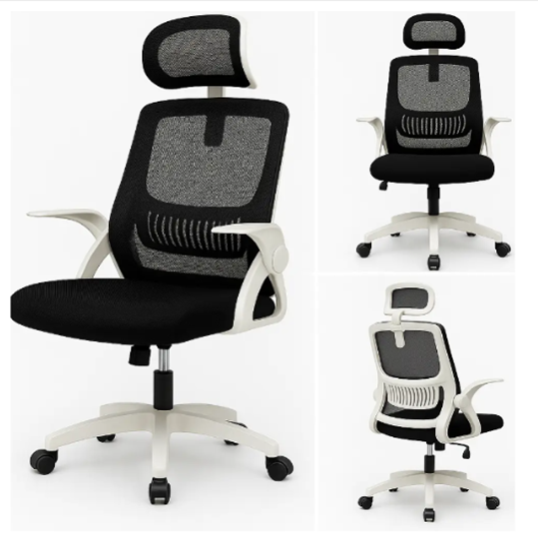 Крісло офісне | Основні характеристики: Тип: ергономічне офісне / комп’ютерне крісло Оббивка: сітчастий матеріал Наповнення сидіння: натуральний латекс Спинка: висока, ергономічної форми Підлокітники: відкидні Підголівник: регулюється по висоті та нахилу Механізм: газліфт 3-го класу, витримує до 120 кг Основа: металевий каркас, посилена хрестовина Коліщата: поліуретанові, безшумні Ширина сидіння: ~50 см Глибина сидіння: ~47 см Вага крісла: ~9 кг Максимальне навантаження: 120 кг Гарантія: 12 місяців Матеріал виробу: замша, метал, сітка Матеріал каркаса: метал Колір каркаса: чорний Колір оббивки: чорний Стиль: класика Технічні особливості: Оббивка: замша сітка Конструкція: з металевою хрестовиною, з колесами Основа: хрестовина з роликами Матеріал коліс: поліуретан, гума, пластик Особливості: ортопедична спинка, жорсткі підлокітники, на колесиках, ергономічна спинка Регулювання: висоти і ступеня згинання поперекової зони, вигину спинки, висоти крісла |  |  | 16 | шт |  | 0.00 ₴
Всього вартість пропозиції, грн* |  |  |  |  |  |  | 0.00
Примітка: вартість одиниці продукції та загальну вартість пропозиції потрібно заповнювати у гривнях, зазначаючи цифрове значення, яке має не більше двох знаків після коми.
* Товариство Червоного Хреста України є громадською неприбутковою організацією і просить надати максимальні знижки на товар, вказаний у ціновій пропозиції.
** Закупівля відбувається одним лотом
Гарантія: Лот 1 _______міс. Лот 2 _______міс. Лот 3 _______міс (прописати)
Умови оплати: Лот 1 ___________ Лот 2 ___________ Лот 3 ___________ (прописати у % післяплата / передплата) Термін поставки (прописати): Лот 1_____________ Лот 2_____________ Лот 3_____________ (календарних днів з моменту укладення договору та оформлення замовлення)
Ми погоджуємось, що всі витрати, пов’язані з виготовленням, пакуванням, доставкою товару, завантажувально-розвантажувальними роботами та монтажем на об'єкті, здійснюються за рахунок Постачальника за наданою адресою в м. Київ (точна адреса буде надана переможцю закупівлі під час підписання Договору). Ми підтверджуємо, що при подачі пропозиції маємо всі запропоновані товари та матеріали на складі, відвантаження та встановлення меблів можливе протягом узгодженого терміну поставки товарів.
Ми погоджуємося та ознайомлені з умовами типового Договору ТЧХУ (Додаток №2 до Запиту).
Ми погоджуємося з умовами, що Замовник має право розділити дану закупівлю між декількома постачальниками за умови наявності більш вигідних умов на різні позиції.
Ми погоджуємося з умовами, що Ви можете відхилити нашу чи всі надані пропозиції, та розуміємо, що Ви не обмежені у прийнятті будь-якої іншої пропозиції з більш вигідними для Вас умовами.
Ми погоджуємось зафіксувати цінову пропозицію протягом 90 календарних днів з моменту подачі.
Подаючи свою пропозицію ми підтверджуємо повну комплектацію та відповідність умовам зазначеним в Запиті.
Учасники повинні надсилати цінові пропозиції з підписом і печаткою (за наявності).
Пропозицію необхідно надати з підписом та печаткою у форматі .pdf та окремо у форматі Exсel

Керівник організації/ФОП:____________________________ ( ____________________)
Дата МП підпис ПІБ

